G-7

 |  |  |  | Ce ne sont que des enfants |  | Sie sind nur Kinder

 |  |  |  | Ce n'est pas la coupe du monde |  | Das ist nicht die WM-Cup

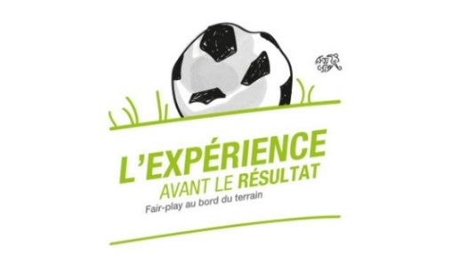
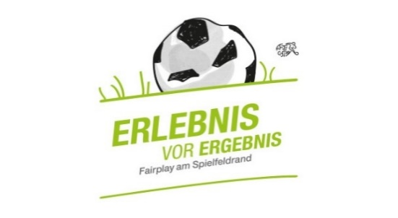
 |  |  |  | Ce n'est qu'un jeu |  | Es ist nur ein Spiel |  |  | Tournoi junior G / Junioren G-Turnier
 |  |  |  |  |  |  |  |  |  | Début du tournoi : | 10:00:00
 |  |  |  | C'est «leur» match |  | Es ist «ihr» Match |  |  |  | Durée des matchs : | 0:10:00
 |  |  |  |  |  |  |  |  | Date / Datum | Pause : | 0:03:00
 |  |  |  | Les entraineurs sont bénévoles |  | Die Trainer sind ehrenamtlich
 |  |  |  |  |  |  |  |  |  | Temps de jeu | 72 min
 |  |  |  | C'est un sport |  | Es ist ein Sport |  |  | Lieu / Ort

 |  |  | Début / Beginn: | 10:00:00 | Temps de jeu / Spielzeit: | 0:10:00 | Pause: | 0:03:00

Les enfants règlent eux-mêmes le jeu. Les entraîneurs sont responsables du bon déroulement / Die Kinder regeln das Spiel selbständig. Die Trainer helfen in strittigen Situationen
Shake-Hand avant et après le match / Shake-Hand vor und nach dem Spiel
 |  |  | Groupe / Gruppe A
 |  |  | A
 |  |  | B
 |  |  | C
 |  |  | D
 |  |  | E
 |  |  | F
 |  |  | G

Horaire / Fahrplan |  |  |  |  |  |  |  |  | Polysportivité / Vielseitigkeit
 |  |  | Terrain/Spielfeld 1 | Terrain/Spielfeld 2 | Terrain/Spielfeld 3 | Terrain/Spielfeld 4 | Terrain/Spielfeld 5 | Terrain/Spielfeld 6
 |  |  | 3-3 | 2-2 | 3-3 | 2-2 | 3-3 | 2-2
10:00:00 | - | 10:10:00 | B1 | B2 | C1 | C2 | D1 | D2 | A
 |  |  | G1 | G2 | F1 | F2 | E1 | E2
10:13:00 | - | 10:23:00 | F2 | F1 | G2 | G1 | A2 | A1 | E
 |  |  | D2 | D1 | C2 | C1 | B2 | B1
10:26:00 | - | 10:36:00 | C1 | C2 | D1 | D2 | E2 | E1 | B
 |  |  | A1 | A2 | G1 | G2 | F2 | F1
10:39:00 | - | 10:49:00 | PAUSE

10:52:00 | - | 11:02:00 | G1 | G2 | A1 | A2 | B1 | B2 | F
 |  |  | E1 | E2 | D1 | D2 | C1 | C2
11:05:00 | - | 11:15:00 | D2 | D1 | E1 | E2 | F2 | F1 | C
 |  |  | B2 | B1 | A2 | A1 | G2 | G1
11:18:00 | - | 11:28:00 | A1 | A2 | B2 | B1 | C2 | C1 | G
 |  |  | F1 | F2 | E2 | E1 | D2 | D1
11:31:00 | - | 11:41:00 | E2 | E1 | F1 | F2 | G2 | G1 | D
 |  |  | C2 | C1 | B1 | B2 | A2 | A1

Les matches seront joués selon les règles de jeu de l’ASF/AFF. |  |  |  |  |  | Gespielt wird nach den Regeln des SFV/FFV.
ð Dégagement du gardien à la main ou dribbling avec le pied |  |  |  |  |  | ð Auswurf mit Hand oder Dribbling
(pas de dégagement balle posée / au pied volée ou dropkick) |  |  |  |  |  | (KeinAbstoss / Kein Auskick / Kein Drop-Kick
ð Tous les coup-francs et corners sont indirects (6m) |  |  |  |  |  | ð Freistösse und Corner immer indirekt (6m)
ð Passe en retrait (gardien): Régle non appliquée , prise des mains autorisée |  |  |  |  |  | ð Rückpass zum Torhüter: Regel nicht angewendet, in die Hände nehmen erlaubt
ð L'équipe nommée en premier devra exécuter le coup d'envoi. |  |  |  |  |  | ð Die erstgenannte Mannschaft hat Anspiel.

Par manque de place, les équipes doivent venir changées ! |  |  |  |  |  | Weden Mangel an Platz, müssen alle Mannschaften schon umgezogen kommen !

F-11 1X6 1X5
 |  |  |  | Ce ne sont que des enfants |  | Sie sind nur Kinder

 |  |  |  | Ce n'est pas la coupe du monde |  | Das ist nicht die WM-Cup

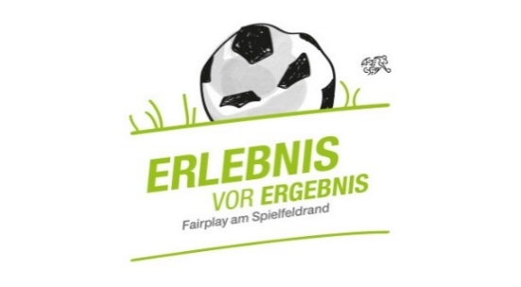
 |  |  |  | Ce n'est qu'un jeu |  | Es ist nur ein Spiel |  |  | Tournoi junior G / Junioren G-Turnier
 |  |  |  |  |  |  |  |  |  | Début du tournoi : | 9:30:00
 |  |  |  | C'est «leur» match |  | Es ist «ihr» Match |  |  |  | Durée des matchs : | 0:10:00
 |  |  |  |  |  |  |  |  | Date / Datum | Pause : | 0:03:00
 |  |  |  | Les entraineurs sont bénévoles |  | Die Trainer sind ehrenamtlich
 |  |  |  |  |  |  |  |  |  | Temps de jeu | 72 min
 |  |  |  | C'est un sport |  | Es ist ein Sport |  |  | Lieu / Ort

 |  |  | Début / Beginn: | 9:30:00 | Temps de jeu / Spielzeit: | 0:10:00 | Pause: | 0:03:00

Les enfants règlent eux-mêmes le jeu. Les entraîneurs sont responsables du bon déroulement / Die Kinder regeln das Spiel selbständig. Die Trainer helfen in strittigen Situationen
Shake-Hand avant et après le match / Shake-Hand vor und nach dem Spiel
 |  |  | Groupe / Gruppe A | Groupe / Gruppe B
 |  |  | A | F
 |  |  | B | G
 |  |  | C | H
 |  |  | D | I
 |  |  | E | J
 |  |  |  | K

Horaire / Fahrplan |  |  |  |  |  |  |  |  | Polysportivité / Vielseitigkeit
 |  |  | Terrain/Spielfeld 1 | Terrain/Spielfeld 2 | Terrain/Spielfeld 3 | Terrain/Spielfeld 4 | Terrain/Spielfeld 5 | Terrain/Spielfeld 6
 |  |  | 3-3 | 2-2 | 3-3 | 2-2 | 3-3 | 2-2
9:30:00 | - | 9:40:00 | B1 | B2 | C1 | C2 | F1 | F2 | H
 |  |  | E1 | E2 | D1 | D2 | G1 | G2
9:43:00 | - | 9:53:00 | H1 | H2 | J1 | J2 | E1 | E2 | A
 |  |  | I1 | I2 | K1 | K2 | C1 | C2
9:56:00 | - | 10:06:00 | A2 | A1 | I2 | I1 | F2 | F1 | C
 |  |  | B2 | B1 | J2 | J1 | H2 | H1
10:09:00 | - | 10:19:00 | G2 | G1 | C1 | C2 | D1 | D2 | F
 |  |  | K2 | K1 | A1 | A2 | E1 | E2
10:22:00 | - | 10:32:00 | H1 | H2 | G1 | G2 | F1 | F2 | D
 |  |  | K1 | K2 | J1 | J2 | I1 | I2
10:35:00 | - | 10:45:00 | A1 | A2 | B2 | B1 | F2 | F1 | G
 |  |  | D1 | D2 | C2 | C1 | J2 | J1
10:48:00 | - | 10:58:00 | G2 | G1 | I2 | I1 | D1 | D2 | E
 |  |  | H2 | H1 | K2 | K1 | B1 | B2
11:01:00 | - | 11:11:00 | E2 | E1 | H1 | H2 | F1 | F2 | I
 |  |  | A2 | A1 | J1 | J2 | K1 | K2
11:14:00 | - | 11:24:00 | G1 | G2 | B2 | B1 | C2 | C1 | J
 |  |  | I1 | I2 | E2 | E1 | D2 | D1
11:27:00 | - | 11:37:00 | E2 | E1 | A1 | A2 | I2 | I1 | K
 |  |  | C2 | C1 | B1 | B2 | H2 | H1
11:40:00 | - | 11:50:00 | K2 | K1 | G2 | G1 | A2 | A1 | B
 |  |  | J2 | J1 | F2 | F1 | D2 | D1

Les matches seront joués selon les règles de jeu de l’ASF/AFF. |  |  |  |  |  | Gespielt wird nach den Regeln des SFV/FFV.
ð Dégagement du gardien à la main ou dribbling avec le pied |  |  |  |  |  | ð Auswurf mit Hand oder Dribbling
(pas de dégagement balle posée / au pied volée ou dropkick) |  |  |  |  |  | (KeinAbstoss / Kein Auskick / Kein Drop-Kick
ð Tous les coup-francs et corners sont indirects (6m) |  |  |  |  |  | ð Freistösse und Corner immer indirekt (6m)
ð Passe en retrait (gardien): Régle non appliquée , prise des mains autorisée |  |  |  |  |  | ð Rückpass zum Torhüter: Regel nicht angewendet, in die Hände nehmen erlaubt
ð L'équipe nommée en premier devra exécuter le coup d'envoi. |  |  |  |  |  | ð Die erstgenannte Mannschaft hat Anspiel.

Par manque de place, les équipes doivent venir changées ! |  |  |  |  |  | Weden Mangel an Platz, müssen alle Mannschaften schon umgezogen kommen !

